INFORMATIONSBLAD
 | Stöd Bälinge IF Fotboll

 | TOALETT & HUSHÅLLSPAPPER
 | levererat till Din hemadress!
 | max 3 tillfällen / kalenderår

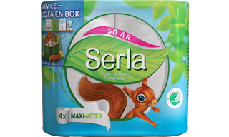
 | Toalettpapper Serla Maximeter | 240:-
 | 4 pack ( levereras i säck 4x6 = 24 rullar )
 | Rullängd 50 meter, 2-lag
 | Svensktillverkat, miljömärkt med Svanen

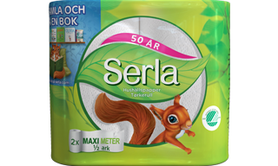
 | Hushållspapper Serla Maximeter | 230:-
 | 2 pack ( levereras i säck 2x6 = 12 rullar )
 | Rullängd 28,8 meter ( halva ark ), 2-lag
 | Svensktillverkat, miljömärkt med Svanen

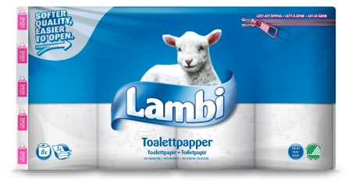
 | Toalettpapper Lambi | 255:-
 | 8 pack ( levereras i säck 8x5 = 40 rullar )
 | Rullängd 20 meter , 3-lag
 | Svensktillverkat, miljömärkt med Svanen

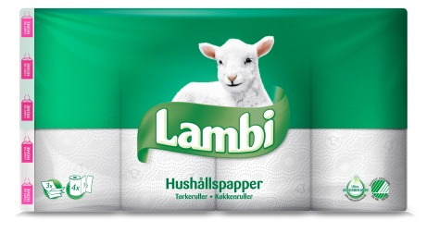
 | Hushållspapper Lambi | 235:-
 | 4 pack ( levereras i säck 4x5 = 20 rullar )
 | Rullängd 13 meter ( halva ark ), 3-lag
 | Svensktillverkat, miljömärkt med Svanen

För beställning - se baksidan. Fyll i aktuella uppgifter för Din leverans.
Beställning via mail, telefon eller vid besök av BIF försäljningsombud.
OBS! Vi reserverar oss för ev. prisjusteringar inför leveranserna 2027.

